Table 1
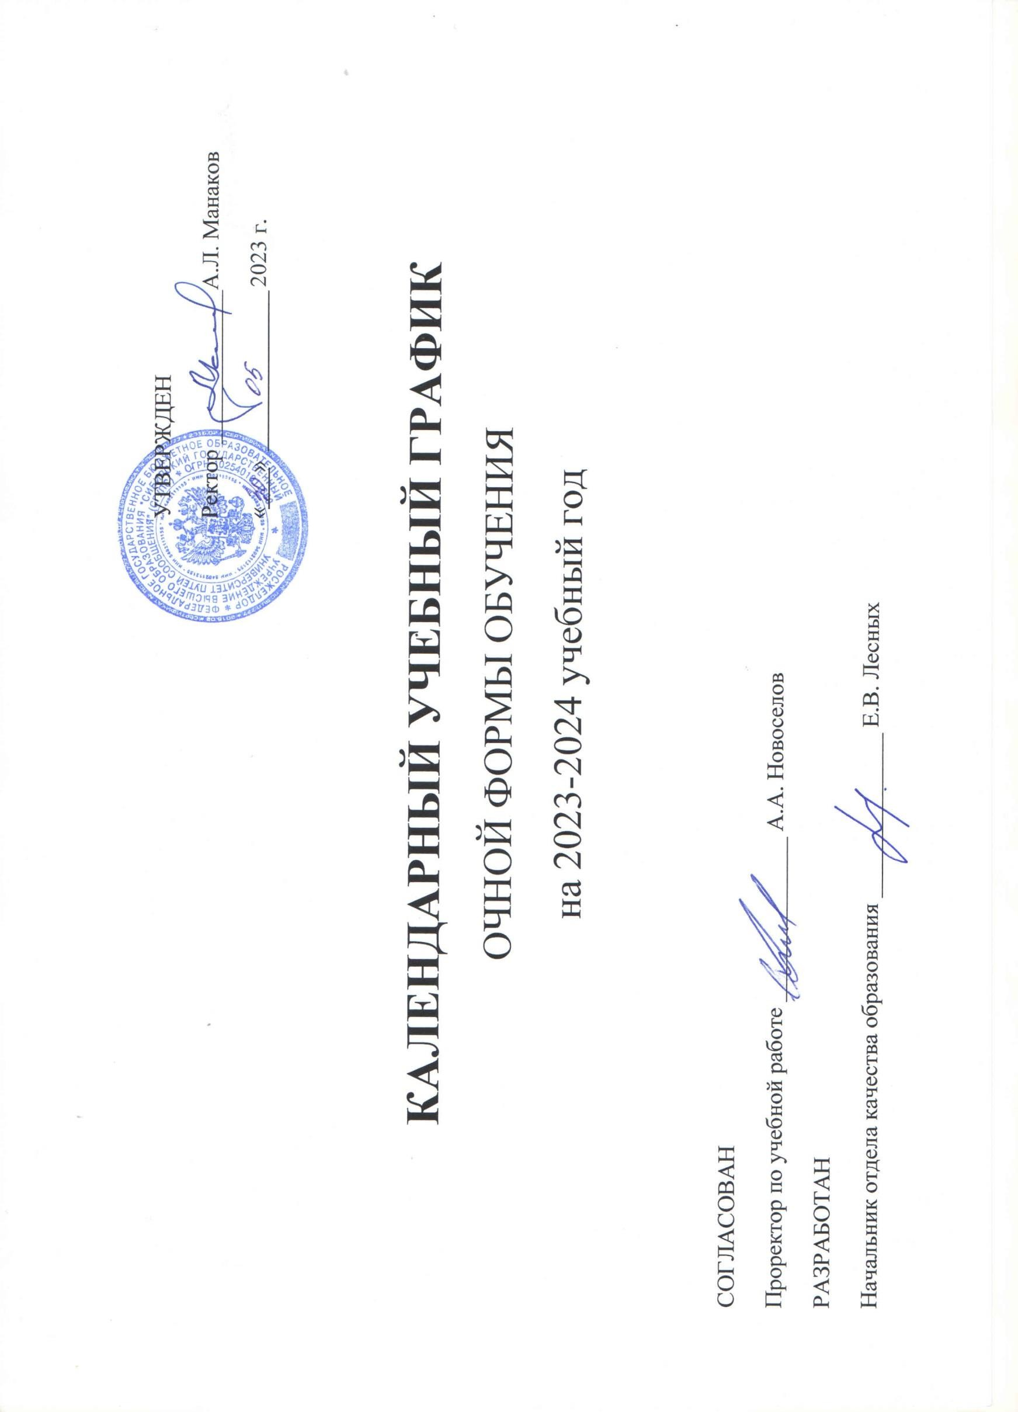

Принятые сокращения:
 | - | теоретическое обучение
Э | - | экзаменационная сессия
К | - | каникулы
* | - | нерабочие праздничные дни
У | - | учебная практика
П | - | производственная практика
Н | - | научно-исследовательская работа
Пд | - | преддипломная практика
у | - | рассредоточенная практика
ПА | - | повторная промежуточная аттестация
Г | - | подготовка к сдаче и сдача гос. экзамена
Д | - | подготовка к процедуре защиты и защита выпускной квалификационной работы

